data
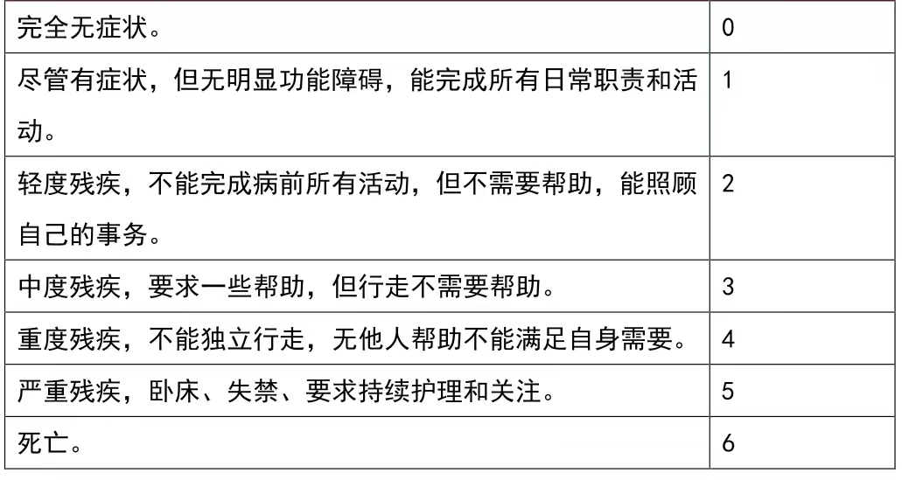
 | 危险因素 | 他汀药物阿托伐他汀 瑞舒伐他汀 海博麦布 依折麦布 非诺贝特 苯扎贝特 普罗替考 | 随访期间新发事件（死亡，卒中复发，脑出血，SWI新增微出血，TIA，心肌梗死，肺栓塞，周围血管病，其他 | 不良反应（大便发黑、全身出血点或瘀斑,过敏性疾病，心血管疾病，消化系统疾病，肝肾功能异常，神经系统疾病）
1 | 1高血压 | 1阿托伐他汀 | 1死亡 | 1大便发黑
2 | 2糖尿病 | 2瑞舒伐他汀 | 2卒中复发 | 2全身出血点或瘀斑
3 | 3高脂血症 | 3海博麦布 | 3脑出血 | 3过敏性疾病
4 | 4高同型半胱氨酸血症 | 4依折麦布 | 4SWI新增微出血 | 4心血管疾病
5 | 5心房颤动 | 5非诺贝特 | 5TIA | 5消化系统疾病
6 | 6既往卒中史 | 6苯扎贝特 | 6心肌梗死 | 6肝肾功能异常
7 | 7既往脑出血史 | 7普罗替考 | 7肺栓塞 | 7神经系统疾病
 |  |  | 8周围血管病
 |  |  | 9其他

